Лист1
КРИТЕРИИ | МЕТРИКИ
 |  |  | Состояние до процесса автоматизации |  | Состояние после процесса автоматизации | E2j

Планирование и подготовка | Создание политики управления инцидентами ИБ | 7 | 1 |  | 1
 | Обновление политики управления инцидентами ИБ |  | 1 |  | 1
 | Создание плана управления инцидентами ИБ |  | 1 |  | 1
 | Создание группы реагирования на инциденты ИБ |  | 1 |  | 1
 | Формирование организационных и технических мер поддержки в процессе управления инцидентами ИБ |  | 1 |  | 1
 | Обучение по повышению осведомленности управлением инцидентами ИБ |  | 1 |  | 1
 | Тестирование плана управления инцидентами ИБ |  | 1 |  | 1

 |  | Сумм | 7 |  | 7

Обнаружение и оповещение | Мониторинг, журналирование и анализ сетевой активности | 7 | 1 |  | 1
 | Обнаружение события/инцидента ИБ |  | 1 |  | 1
 | Сбор информации из внешних источников |  | 0 |  | 1
 | Журналирование действий группы ГРИИБ |  | 1 |  | 1
 | Произведение эскалации |  | 1 |  | 1
 | Обеспечение автоматизированного формирования оповещений о возникновении инцидента/события информационной безопасности в систему управления инцидентами |  | 0 |  | 1
 | Формирование интеграций с системой управления инцидентами |  | 0 |  | 1

 |  | Сумм | 4 |  | 7

Оценка и принятие решений | Сбор информации о событии ИБ | 6 | 1 |  | 1
 | Ручное произведение оценки события ИБ |  | 1 |  | 1
 | Обеспечение журналирования действий всех причастных |  | 1 |  | 1
 | Обеспечение соблюдения режима контроля за изменениями (поддержка баз данных ИБ в актуальном состоянии) |  | 1 |  | 1
 | Обеспечение автоматизации по формированию оценки события ИБ |  | 0 |  | 1
 | Обеспечение автоматизации по формированию собственной базы знаний об индикаторах компрометации |  | 0 |  | 1

 |  | Сумм | 4 |  | 6

Расследование инцидентов ИБ | Анализ событий из подтвержденных инцидентов ИБ | 9 | 1 |  | 1
 | Сбор и хранение цифровых доказательств |  | 1 |  | 1
 | Формирование ручной классификации и приоритизации |  | 1 |  | 1
 | Эскалация инцидента |  | 1 |  | 1
 | Сбор информации из внешних источников, использую средства автоматизации и обогащения |  | 0 |  | 1
 | Формирование типовых шаблонов для введения инцидента информационной безопасности |  | 0 |  | 1
 | Наличие автоматизации по формированию автоматического анализа индикаторов компрометации с использованием средств автоматизации |  | 0 |  | 1
 | Наличие автоматизации по определению уровня критичности инцидента/события информационной безопасности |  | 0 |  | 1

 | Обеспечение автоматического присуждения тактик и техник по матрицы Mitre ATT&CK в системе управления инцидентами |  | 0 |  | 1

 |  | Сумм | 4 |  | 9

Реагирование на инциденты ИБ | Форомирование ручной классификации и приоритизации | 7 | 1 |  | 1
 | Эскалация инцидента |  | 1 |  | 1
 | Устранение уязвимостей |  | 1 |  | 1
 | Формирование методов автоматического реагирования на инциденты ИБ c использованием инструментов автоматизации SIEM |  | 0 |  | 1
 | Обеспечение журналирования действий всех причастных |  | 1 |  | 1
 | Процесс разглашения информации о существовании инцидента |  | 1 |  | 1
 | Оповещение о разрешении инцидента |  | 1 |  | 1

 |  | Сумм | 6 |  | 7

Извлечение опыта и улучшение процесса управления инцидентами ИБ | Формирование отчетности | 6 | 1 |  | 1
 | Идентификация возможных улучшений (организационных/технических) |  | 1 |  | 1
 | Обзор и улучшение внедренных мер |  | 1 |  | 1
 | Оценка производительности и эффективности ГРИИБ |  | 1 |  | 1
 | Обучение сотрудников |  | 1 |  | 1
 | Формирование автоматизированного внутреннего SLA для сотрудников мониторинга |  | 0 |  | 1

 |  | Сумм | 5 |  | 6
 |  | 42

 |  | Итоговая сумма | 30 |  | 42

 | 2 уровень критерия | Планирование и подготовка | E21 | 1 | 1
 |  | Обнаружение и оповещение | E22 | 0.57142857143 | 1
 |  | Оценка и принятие решений | E23 | 0.66666666667 | 1
 |  | Расследование инцидентов ИБ | E24 | 0.44444444444 | 1
 |  | Реагирование на инциденты ИБ | E25 | 0.85714285714 | 1
 |  | Улучшение процесса управления инцидентами ИБ | E26 | 0.83333333333 | 1

 |  | 3 уровень - зрелость | 0.72883597884 |  | 1

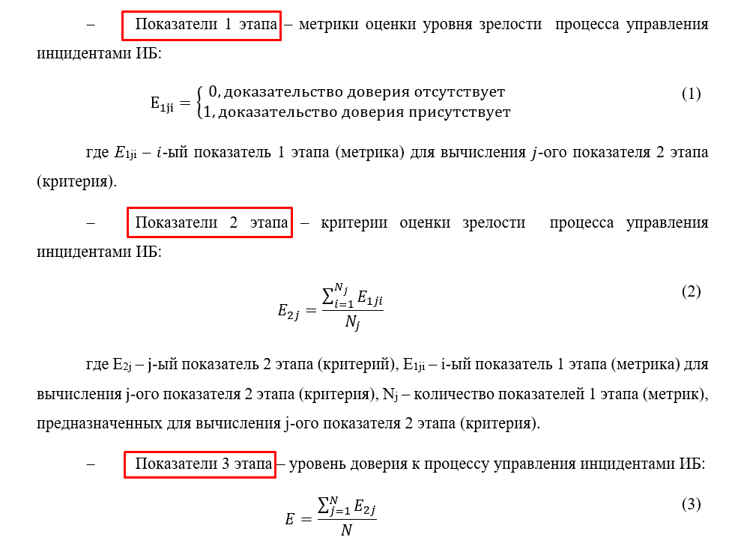
Оценка зрелости процесса управления инцидентами

